Лист1
№ | Идентифекатор | Локализация | Название | Шаги воспроизведения | Ожидаемый результат | Фактический результат | Скриншот | Примечания
1 | 6 | Сайт https://playground.learnqa.ru/puzzle/triangle, открыт в браузере "Google Chrome" | Дробные числа | 1.Вводим в поле "Сторона А" цифру 3.5 2.Вводим в поле "Сторона В" цифру 4.5 3.Вводим в поле "Сторона С" цифру 5.5 4.Нажимаем кнопку "Показать" | Появляется надпись зелёного цвета "Это прямоугольный треугольник", значения введённых вами данных для всех полей, и изображение равнобедреннего треугольника синего цвета | Появляется надпись красного цвета "Это не треугольник", значения введённых вами данных для всех полей | 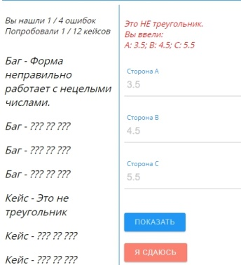 | Форма неправильно работает с нецелыми числами.
2 | 9 | Сайт https://playground.learnqa.ru/puzzle/triangle, открыт в браузере "Google Chrome" | Нулевые значения | 1.Вводим в поле "Сторона А" цифру 0 2.Вводим в поле "Сторона В" цифру 0 3.Вводим в поле "Сторона С" цифру 0 4.Нажимаем кнопку "Показать" | Появляется надпись красного цвета "Это не треугольник", значения введённых вами данных для всех полей | Появляется надпись зелёного цвета "Это равносторонний треугольник", значения введённых вами данных для всех полей, и изображение равностороннего треугольника синего цвета | 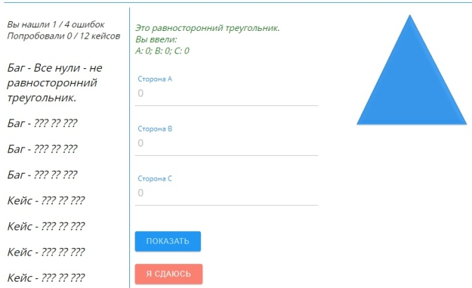 | Все нули - не равносторонний треугольник.
3 | 11-2 | Сайт https://playground.learnqa.ru/puzzle/triangle, открыт в браузере "Google Chrome" | На "пустые" значения | 1.Вводим в поле "Сторона А" цифру 3 2.Вводим в поле "Сторона В" цифру 4 3.В поле "Сторона C" ничего не вводим 4.Нажимаем кнопку "Показать" | Программа не работает | Появляется надпись красного цвета "Это не треугольник", значения введённых вами данных для всех полей | 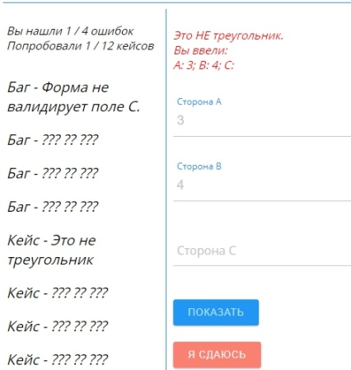 | Форма не валидирует поле C.
4

